상품제안서
케미 3IN1 폴딩 맥세이프 무선 충전기(애플,갤럭시 호환) | 상품코드: S44713

 |  |  |  |  |  |  | 02-713-8555 | www.synergygift.co.kr
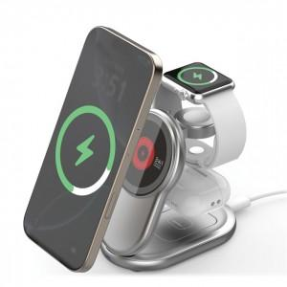 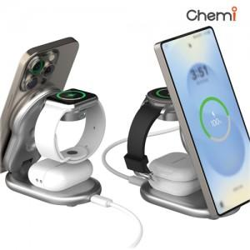 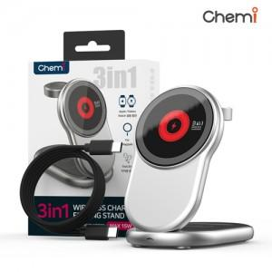

【상세/제작정보】 | <span style="font-size: 14pt;">※ 인쇄규격사이즈 : 약 4 x 3 cm</span><br>

【인쇄/포장옵션】 | 실크, 레이저 / 포장지포장

【공급단가】 | 수량 | 20~ | 100~ | 300~ | 500~ | 1,000~
*VAT별도 | 단가 | 15,700원 | 14,300원 | 13,700원 | 13,480원 | 13,200원

【상품 URL】 | https://www.synergygift.co.kr:443/src/goods_detail.php?gdno=44713

